データ管理の必要性
ユーザー情報
記事A
 |  |  |  |  | 山田 太郎
 | 記事A-1

 | 記事A-2

記事B |  | ユーザー情報

 |  |  | 名前 | 山田 太郎

 |  |  | サイト分析 | 購入済み
サイト分析
 |  |  | 広告管理 | 購入済み
広告管理

ユーザー情報
ユーザー情報

記事A
 |  |  |  |  | 山田 太郎
 | 記事A-1

 | 記事A-2

記事B |  | ユーザー情報
ストア（Vuex）
 |  |  | 名前 | 山田 太郎

ユーザー情報
 |  |  | サイト分析 | 購入済み
サイト分析
 |  |  | 広告管理 | 購入済み
広告管理

モデル設計
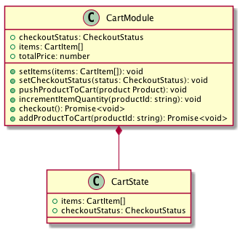

プロパティはゲッター

モジュール
ステートを編集するメソッドは
ミューテーション

戻り値がPromise（非同期）な
メソッドはアクション

データの塊はステート

中間層
画面
ストア（Vuex）

商品モジュール

ショッピング画面

カートモジュール

画面
ロジック
ストア（Vuex）

商品モジュール

ショッピング画面
ショップロジック

カートモジュール

API
API の呼び出しはロジックから行う
（ストアからは呼び出さない）

ショップAPI

画面
ロジック

モジュールからの
API呼び出しを取り除く
ストア
ショッピング画面
ショップロジック

商品モジュール

モジュール間の
依存関係を取り除く

カートモジュール

ロジック
ショップロジック
カートモジュール

ショッピング画面

商品管理ロジック
商品モジュール

商品管理画面

ユーザー管理ロジック
ユーザーモジュール

